表紙
令和5年度
第32回富山県民スポーツ・レクリエーション祭

交流部門・体験部門

 |  | 団体保管用
 |  | ー領収書等添付用台紙ー
 | 種目名

 | 種目団体名

 | 責任者氏名

 | 記入日 |  | 月 | 日

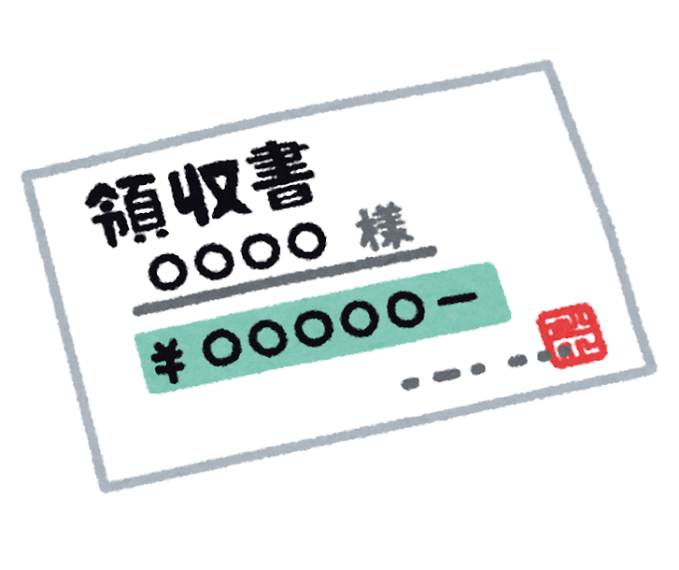



 | 注 意
 | １ 漏れの無いように保管してください。
 | ２ 提出要請があった場合は、速やかに提出できるように準備をお願いします。

